Estadísticas
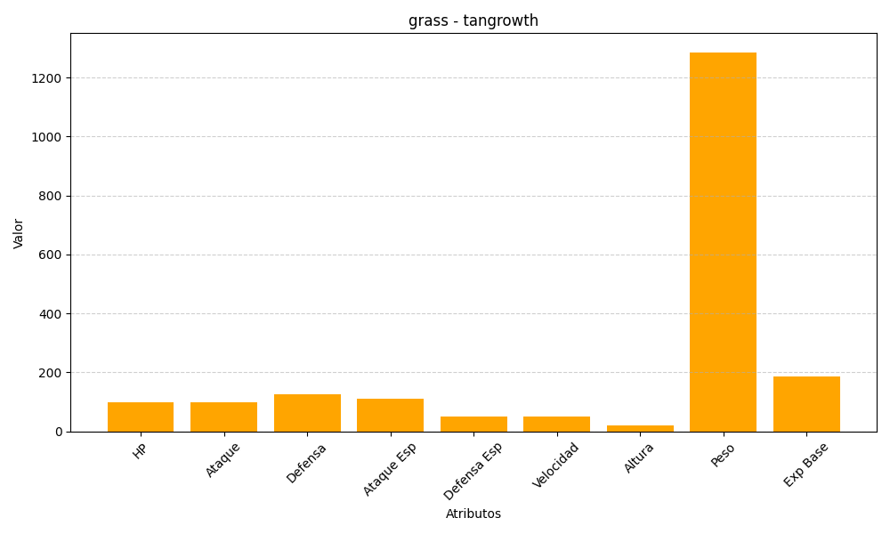
ID | Nombre | Tipo | HP | Ataque | Defensa | Ataque Especial | Defensa Especial | Velocidad | Altura | Peso | Experiencia Base
465 | tangrowth | grass | 100 | 100 | 125 | 110 | 50 | 50 | 20 | 1286 | 187

